Arkusz1
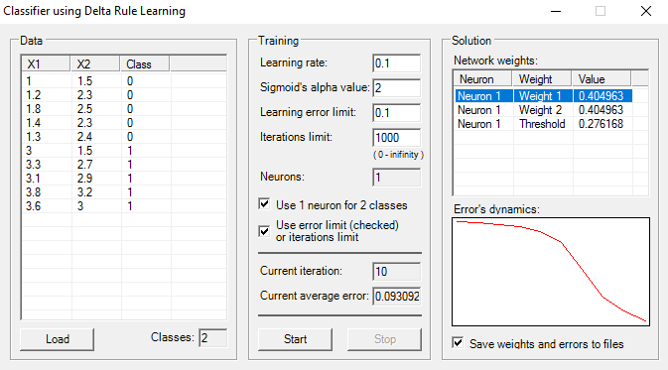
Rozmieszczenie punktów
RED
1 | 1.5
1.2 | 2.3
1.8 | 2.5
1.4 | 2.3
1.3 | 2.4

BLUE
3 | 1.5
3.3 | 2.7
3.1 | 2.9
3.8 | 3.2
3.6 | 3

Error's dynamics
BŁĄD
0.2431387969
0.24176591672
0.23970461795
0.23628327741
0.22962341855
0.21307051212
0.17149379736
0.13037019452
0.10893812644
0.09309222904

neuron0 | 0.35617884498 | 0.50369977276 | 0.65309752694
neuron0 | 0.33982476793 | 0.47681099293 | 0.63975118492
neuron0 | 0.3201574297 | 0.44440200165 | 0.62380722884
neuron0 | 0.29554500728 | 0.40371390496 | 0.60400804443
neuron0 | 0.26286039907 | 0.3493777403 | 0.57793570527
neuron0 | 0.21534940351 | 0.26919574334 | 0.54017539709
neuron0 | 0.14445558857 | 0.13519286408 | 0.47827887144
neuron0 | 0.16538031299 | -0.0091924129514 | 0.41071576254
neuron0 | 0.24776515188 | -0.10097184217 | 0.36243146711
neuron0 | 0.32981182352 | -0.18014481315 | 0.31832476169

